２ページ版
 | 2022年度 九州高等学校総合体育大会 |  | 2022年度 九州高等学校総合体育大会
 | 大会記念Ｔシャツのご案内 |  | 【記念Ｔシャツ事前申し込み書】

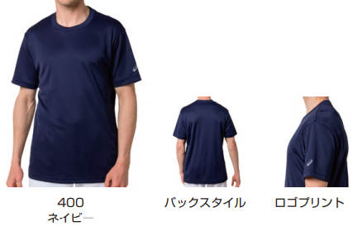
 |  |  | １.＜お申込み方法＞
 |  |  | 下記申込み用紙に必要事項をご記入の上、FAXにてお申込み下さい
 |  |  |  | (このままFAX頂き、送信のご一報をお願い致します)
 |  |  | ■お申込窓口 株式会社 ハヤシスポーツ
 |  |  |  | FAX 096-367-0102 TEL 096-367-0101

 |  |  | 2.＜お申込締切＞
 |  |  | 2022年 6月17日（金） |  |  |  |  |  | 代表者会議終了まで

 |  |  | 3.＜商品上がり予定＞
 |  |  |  |  | 2022年7月下旬予定
【マークデザイン】 |  |  |  |  |  |  |  |  |  | 多少前後致します。


 | ブラック | ネイビー
 |  |  | 4.＜商品お渡し方法＞ |  | ■商品が上がり次第、ご指定場所へ直送致します。
 |  |  | ＜お支払い方法＞ |  | ■6/17(金)代表者会議会場にて、会議終了までに料金をお持ち下さい
 |  |  | ５.<送 料> |  | 20枚以上のご発注で無料とさせて頂きます。
 |  |  |  |  | 但し、20枚以下のご発注と沖縄県は一律1,000円頂きます。

 |  |  | 【申し込み用紙】 ※記載頂いた個人情報は今回の記念品販売の用途以外には使用致しません。
 |  |  | チーム名 |  |  |  |  |  |  |  |  | 男・女


 | ブルー |  | 送品先名（代表者）
 |  |  | 〒 －
 |  |  | 送品先住所
 |  |  | TEL (or携帯） - - |  |  |  |  |  | 学校宛送品 ･ 個人宅宛送品
 |  |  | アイテム | 税込価格 | XＳ | Ｓ | Ｍ | Ｌ | ＸＬ | ２ＸＬ | ３ＸＬ | 合計
 |  |  | ブラックＴ | 2,500円 |  |  |  |  |  |  |  | 0
 |  |  | ネイビーＴ | 2,500円 |  |  |  |  |  |  |  | 0
 |  |  | レッドＴ | 2,500円 |  |  |  |  |  |  |  | 0
 | 2,500円（税込） |  | Ｔシャツ |  |  |  | (枚） | \

 |  |  | 送料 | 1,000円 |  |  |  | ￥ |  | 合計 \
 |  |  | ※20枚以上ご発注の場合は送料無料/ 20枚以下、沖縄県の場合は送料一律1,000円頂きます。

